数据库
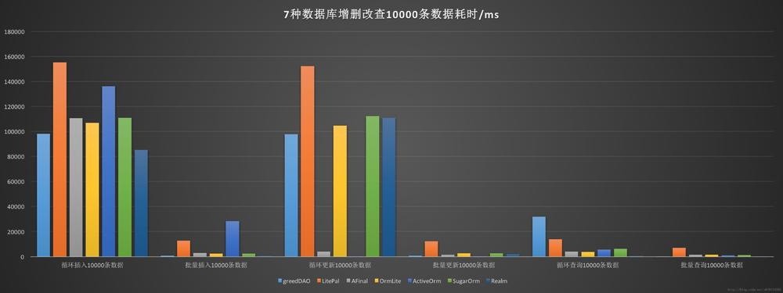
名称 | 优点 | 缺点 | 模型 | 主要功能 | 使用方法 | 排名 | 是否更新 | 备注
GreenDao | 出众的性能 |  | 对象关系映射(ORM)模型 |  | https://blog.csdn.net/scorpio_gao/article/details/53048699 |  |  | 在Android工程中使用greenDao，需要创建另一个“生成器”工程，它的任务是在你的工程域里生成具体的代码。
LitePal | 使用SQLite数据库非常容易 |  | 对象关系映射(ORM)模型 | 创建表 更新表 约束操作 聚合功能等等 |  |  |  | 它使开发者使用SQLite数据库变得非常容易。 你可以不用写一句SQL语句就可以完成大部分数据库操作
Afinal | 一个android的sqlite orm 和 ioc 框架。同时封装了android中的http框架，使其更加简单易用。 |  |  | 支持一对多，多对一等查询。 |  |  |  | 一个android的sqlite orm 和 ioc 框架。同时封装了android中的http框架，使其更加简单易用。
QRMLite | 轻量级持久化Java对象到SQL数据库，同时也避免了复杂性和更多的标准的ORM包的开销功能。 |  |  |  |  |  |  | 提供了一些轻量级持久化Java对象到SQL数据库，同时也避免了复杂性和更多的标准的ORM包的开销功能。它支持的SQL数据库使用JDBC的数量，还支持原生的Android操作系统数据库API调用sqlite。
SugarORM |  |  | 对象关系映射模式 |  |  |  |  | 可以在原有的Bean上仅仅添加小的修改而复用Bean；简化而明了的数据库设计和创建过程，同时提供表的一对多的支持。
Realm |  |  |  |  |  |  |  | 是用来替代sqlite的一种解决方案，它有一套自己的数据库存储引擎，比sqlite更轻量级，拥有更快的速度，并且具有很多现代数据库的特性，比如支持JSON，流式api，数据变更通知，自动数据同步,简单身份验证，访问控制，事件处理，最重要的是跨平台，目前已有Java，Objective C，Swift，React-Native，Xamarin这五种实现。
LiteOrm |  |  |  |  |  |  |  | 是android上的一款数据库（ORM）框架库。速度快、体积小、性能高。开发者基本一行代码实现数据库的增删改查操作，以及实体关系的持久化和自动映射。设计原则：轻量、专注、性能优先、线程无关，专注数据及其关系存储和操作；无需工具辅助，不需要无参构造，不需要繁多注解，约定优于配置；使用极致简约
DBFlow |  |  |  |  |  |  |  | 综合了 ActiveAndroid, Schematic, Ollie,Sprinkles 等库的优点。同时不是基于反射，所以性能也是非常高，效率紧跟greenDAO其后。基于注解，使用apt技术，在编译过程中生成操作类，使用方式和ActiveAndroid高度相似，使用简单。无缝支持多个数据库，使用annotation processing提高速度，ModelContainer类库可以直接解析像JSON这样的数据，增加灵活性的丰富接口。

性能比较

